齐码尺寸表
 | GIORDANO (GM) SIZE SPECIFICATION (尺寸表)
 |  |  |  |  |  |  | Date: | 2024-09-30
Season/季度： |  | SS25季 |  |  | 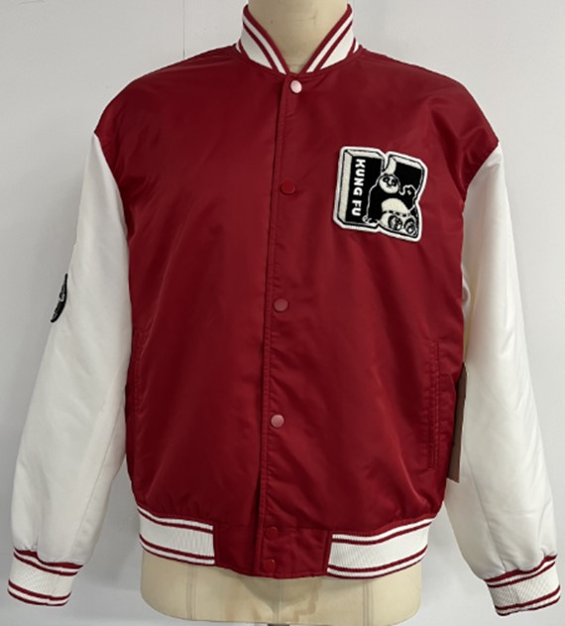 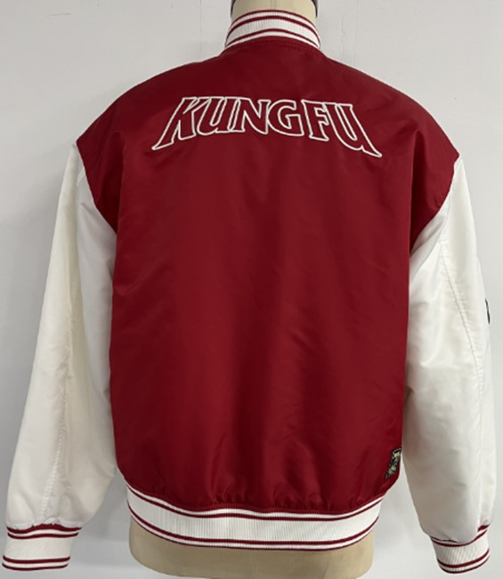 必須貼上: 图片/Pic
Style no./款號： |  | 01075601
Description/款式描述： |  | 男裝梭织间棉外套
Fitting/版型：
Fabric Code/布号： |  | F074615 AA1058
Fabric Content/布成份： |  | 100%Nyon
Construction/布組織： |  | 70D*200D 241*83 P/D+WIR Nylon 2/2 Twil 160GWSQM +/-5% 57"
Bulk no./大货單號： |  | SS25-JKT-MHS-007
Sample no./辨單號：
Vender/制造商： |  | SPEEDY
Remarks/備注： |  | 不用洗水
 |  |  |  |  | Giordano 師傅電子簽署 日期

序號 | SIZE 尺碼 | 度法(梳織全圍/針織半圍) |  | S | M | 度封辦尺寸差異 | L | XL | XXL | Grading | TOL+/-
1 | Frt Body length- HPS to bttm edge | 前身長 ( 最高 肩點度) |  | 25 | 26 | - | 27 | 28 | 28 |  | 0.5
2 | Back body Length- Center back | 後中長 |  | 24.5 | 25.5 | -1/4 | 26.5 | 27.5 | 27.5 |  | 0.5
3 | FULL SHOULDER WIDTH | 全肩闊 |  | 21.25 | 22 | -1/4 | 22.75 | 23.75 | 24.75 |  | 0.25
4 | Across front - 7" fm HPS | 前胸寬（肩頂下7") |  | 18.5 | 19.25 | - | 20 | 21 | 22 |  | 0.25
5 | Across back- 7" fm HPS | 後背寬（肩頂下7") |  | 19.75 | 20.5 | -1/8 | 21.25 | 22.25 | 23.25 |  | 0.25
6 | SHOULDER FORWARD | 膊骨走前 |  | 0.875 | 0.875 | - | 0.875 | 0.875 | 0.875 |  | -
7 | NECK WIDTH (SEAM TO SEAM) | 領闊 (骨至骨) |  | 6.75 | 7 | - | 7.25 | 7.5 | 7.75 |  | -
8 | FRONT NK DROP (HPS TO SEAM) | 前領深 ( 最高 肩點度) |  | 4.125 | 4.25 | - | 4.375 | 4.5 | 4.625 |  | -
9 | BACK NK DROP (HPS TO SEAM) | 後領深 ( 水平至骨) |  | 0.875 | 0.875 | - | 0.875 | 0.875 | 0.875 |  | -
10 | CHEST (1" BELOW A/H) | 胸闊 (夾下 1") |  | 46 | 48 | +1/4 | 50 | 53 | 56 |  | 0.5
11 |  | 腳闊松度 |  | 36 | 38 | - | 40 | 43 | 46 |  | 0.5
12 | BOTTOM WIDTH | 腳闊拉度 |  | 43.5 | 45.5 | - | 47.5 | 50.5 | 53.5 |  | 0.5
13 | BOTTOM HEIGHT | 腳高 |  | 2.5 | 2.5 | - | 2.5 | 2.5 | 2.5 |  | -
14 | ARMHOLE (straight ) | 夾闊 (肩點至夾底斜度) |  | 10.125 | 10.5 | - | 10.875 | 11.375 | 11.875 |  | 0.125
15 | BICEP (1" BELOW A/H) | 袖肶闊(夾下1") |  | 19.375 | 20 | - | 20.625 | 21.625 | 22.625 |  | 0.25
16 | sleeve/ CUFF OPENING | 袖口闊 (平度) |  | 7.625 | 8 | +1/4 | 8.375 | 8.875 | 9.375 |  | 0.25
17 | sleeve/ CUFF OPENING | 袖口闊 (袖口拉開度) |  | 12.375 | 12.75 | - | 13.125 | 13.625 | 14.125 |  | 0.25
18 | sleeve /CUFF HEIGHT | 袖口高 |  | 2.5 | 2.5 | - | 2.5 | 2.5 | 2.5 |  | -
19 | SLEEVE LENGTH (FM SHOULDER EDGE) | 袖長 (肩點度) |  | 23 | 23.5 | - | 24 | 24.5 | 24.5 |  | 0.5
20 | COLLAR HEIGHT (CB) | 領高 (后中) |  | 1.75 | 1.75 | - | 1.75 | 1.75 | 1.75 |  | -
21 |  | 右袖一花距袖顶 |  | 2.75 | 3 | - | 3.25 | 3.5 | 3.625 |  | -
22 |  | 右袖二花距袖顶 |  | 6.75 | 7 | - | 7.25 | 7.5 | 7.625 |  | -
23 | Pocket width | 下袋宽 |  | 0.5 | 0.5 | - | 0.5 | 0.5 | 0.5 |  | -
24 | Pocket height | 下袋长 |  | 6.25 | 6.25 | - | 6.25 | 6.75 | 6.75 |  | -
25 | BTM.PKT.FM.HPS. | 下袋距肩頂下 |  | 15.125 | 15.75 | - | 16.375 | 17 | 17 |  | -
26 |  | 左内胸袋 |  | 6*7/8*3/4 | 6*7/8*3/4 | - | 6*7/8*3/4 | 6 1/2*7/8*3/4 | 6 1/2*7/8*3/4 |  | -
27 |  | 袖口罗纹（连纸口高*阔） | X2块 | 6*8 5/8 | 6 *9 | - | 6*9 3/8 | 6* 9 7/8 | 6* 10 3/8 |  | -
28 |  | 衫腳羅紋高(連紙口) | X1块 | 6* 32 | 6* 34 | - | 6* 36 | 6* 39 | 6 * 42 |  | -
29 |  | 羅紋領(連紙口) | X1块 | 4 1/2*17 | 4 1/2* 17-1/2 | - | 4 1/2*18-1/4 | 4 1/2*19 | 4 1/2*19-3/4 |  | -
30 |  | 前中距左胸花位 |  | 2.75 | 2.875 | - | 3 | 3.25 | 3.5 |  | -
31 |  | 肩骨至左胸花位 |  | 7 | 7.25 | - | 7.5 | 7.75 | 7.875 |  | -
32 |  | 后背花位距领骨 |  | 4 | 4.25 | - | 4.5 | 4.75 | 4.875 |  | -
33 |  | 右后唛头距脚 |  | 1.125 | 1.125 | - | 1.125 | 1.125 | 1.125 |  | -
34 |  | 右后唛头距侧骨 |  | 2.5 | 2.5 | - | 2.5 | 2.5 | 2.5

FIT办评语
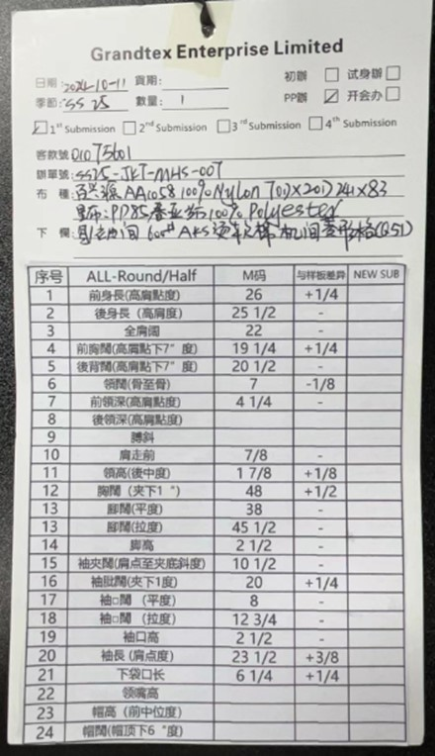
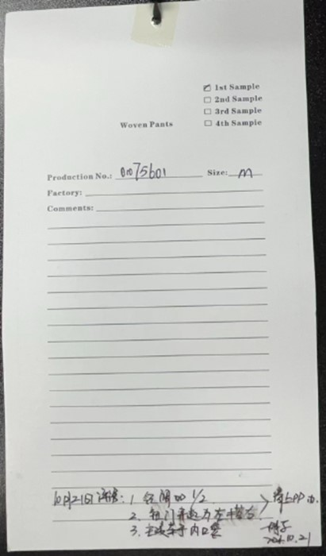

物料卡
